ACTIVIDAD
1, DESARROLLO DE MARCA
1. DESARROLLA Y PRESENTA LA IDENTIDAD CORPORATIVA DE TU PRODUCTO O SERVICIOS
CONCEPTO | FILOSOFIA E HISTORIA DE TU MARCA Conjunto de reflexiones sobre la esencia, las propiedades, las causas y los efectos de las cosas naturales, especialmente sobre el hombre y el universo. | Eco Tech nace en el año 2025 con la idea de 3 emprendedores y estudiantes activos de la universidad CUN en el area de Contaduria, Ingenieria en Sistemas e Ingenieria Industrial. Siempre tuvimos la conviccion de cambiar nuestro entorno y buscar un mejor futuro financiero trabajando en equipo a traves de los conocimientos adquiridos en la localidad y en la universidad. Origen de Nuestra Marca: Combinar la construccion con el Cuidado Animal. Proposito: Demostrar que con pequeñas Acciones se pueden lograr cosas que impacten a la sociedad y por medio de la unidad brindar proteccion a las mascotas. Vision: Ser la marca lider en soluciones solidas y de preferencia para los cuidadores y sus mascotas.
NOMBRE | DEFINE TU DENOMINATIVA Busca que el nombre tenga algo particular con un toque único, llamativo y distinto a los demás. De esta forma, estarías evitando un gravísimo error, plantear un nombre parecido a otro para buscar que el consumidor se confunda y caiga en tu marca por casualidad. | Eco Tech representa Solidaridad, Sostenibilidad y aprovechamiento de recursos, es una idea que refleja igualdad y transformacion en el entorno. Quien adquiere nuestros productos sera un Heroe de la proteccion del Medio ambiente y de las mascotas a su cuidado. Eco Tech busca tener un tono amigable y cercano a las familias, promoveremos la conciencia a las causas verdes y la proteccion que sea necesaria para el desarrollo de nuestro Planeta. ECO TECH
IDENTIDAD VISUAL | DEFINE EL LOGO O FIGURA DE TU MARCA Describe que elementos gráficos y visuales se relacionan para comunicar el concepto de tu marca, sus valores y el posicionamiento en el mercado hacia su público. | En el logotipo se usa una tipografía Serif clásica, con letras mayúsculas, de estilo Times New Roman la cual transmite formalidad, confianza y estabilidad. | Verde (sostenibilidad, naturaleza): presente en el reciclaje, hojas y tipografía. Azul (planeta, confianza, agua): en la representación del globo terráqueo. Negro (huella): simboliza la fuerza, el contraste y la vida animal. Blanco (fondo): neutralidad y limpieza.
CLASIFICACION INTERNACIONAL NIZA | DEFINE Y DESCRIBE LA CLASIFICACION DE TU MARCA Vee al link al final de esta descripción y toma foto de pantalla como evidencia del resultado de búsqueda el número de la clasificación NIZA a la que pertenece tu producto. https://webaccess.wipo.int/mgs/?lang=es | Producto comprendido en la Clase 17 Caucho, gutapercha, goma, amianto y mica en bruto o semielaborados, así como sucedáneos de estos materiales; materias plásticas y resinas en forma extrudida utilizadas en procesos de fabricación; materiales para calafatear, estopar y aislar; tubos flexibles no metálicos. La clase 17 comprende principalmente los materiales aislantes eléctricos, térmicos o acústicos y las materias plásticas utilizadas en procesos de fabricación, en forma de hojas, placas o varillas, así como ciertos productos de caucho, gutapercha, goma, amianto, mica y sus sucedáneos.( Materia Plastica Acabadas pet) Producto comprendido en la clase 19 # 190243 Materiales de construcción no metálicos; tuberías rígidas no metálicas para la construcción; asfalto, pez, alquitrán y betún; construcciones transportables no metálicas; monumentos no metálicos. |  | 
VIABILIDAD DE MARCA - SIPI.SIC | COMPARTE SU VIABILIDAD ANTE LA SIC Copia y pega el historia del marcas similares a la tuya, el objetivo es no tener más 3 marcas similares y que sea única entre las de su clasificación NIZA. https://sipi.sic.gov.co/sipi/Extra/Default.aspx?sid=638295511640181222 SIGNOS DISTINTIVOS - BUSQUEDAD AVANZA - DONIMNACION - CLASE(S) DE PRODUCTOS Y/O SERVICIOS |  |  | 
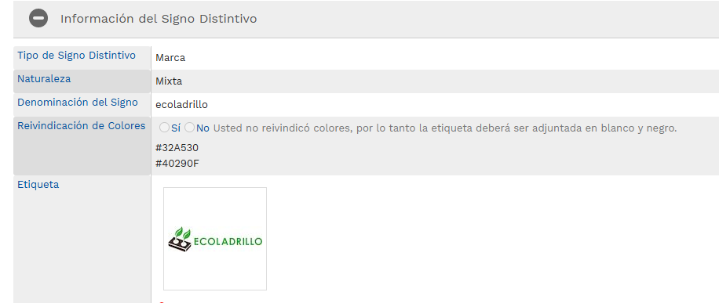

JUSTIFICACION DE VIABILIDAD DE LA MARCA | En resumen se evidencio la codificacion en la plataforma NIZA y nuestro producto esta dentro de la clase 17 y 18. La viabilidad en Comparacion con Marcas similares es positiva, ya que el sector de la construccion rural esta creciendo y la demanda de piezas modulares para la construccion de albergues o casas para las mascotas nos permite representar una alternativa viable para la construccion de piezas no metalicas. sin embargo hay desafios como la normalizacion de materiales y estandar es de calidad como la sismoresistencia,compresion,absorcion de agua,durabilidad y resistencia al fuego. en lo economico revisar que es mas rentable frente al transporte de materiales en el momento de la construccion.la seleccion de materiales reciclados es un factor determinante a la hora de la recoleccion de los residuos.
2, PRESENTA EL ESTILO DE TU MARCA MUESTRANOS COMO SE VERÁ TU MARCA EN DIVERSOS MEDIOS DEL MARKETING
LOGOTIPO
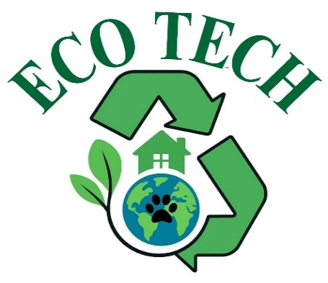
LEMA DE LA MARCA | "De residuos a refugios,cuidamos vidas y naturaleza"
TIPOGRAFIA |  | COLOR Y DERIVACIONES DEL LOGOTIPO
En el logotipo se usa una tipografía Serif clásica, con letras mayúsculas, de estilo Times New Roman la cual transmite formalidad, confianza y estabilidad. |  |  | (sostenibilidad, naturaleza): presente en el reciclaje, hojas y tipografía. (planeta, confianza, agua): en la representación del globo terráqueo. (huella): simboliza la fuerza, el contraste y la vida animal. (fondo): neutralidad y limpieza.
FUENTE |  | VALORES DE LA MARCA
La fuente utilizada se denomina como "TIMES NEW ROMAN" la cual fue diseñada por Stanley Morison en el año 1932 por encargo del periódico inglés The Times. Es una tipografía de las denominadas con serifa (la serifa son esos pequeños adornos o remates que hay en los extremos de las lineas de las letras) para que así proyecte mayor elegancia y seguridad. |  |  | 1. Sostenibilidad ambiental: al transformar residuos en recursos. 2. Innovación: ya que se crean bloques biodegradables con propósito social y ambiental. 3. Compasiónal: cuidado por los animales y el medio ambiente. 4. Responsabilidad social: al dar soluciones prácticas y ecológicas.
PAPELERIA CORPORATIVA |  | OTRAS APLICACIONES
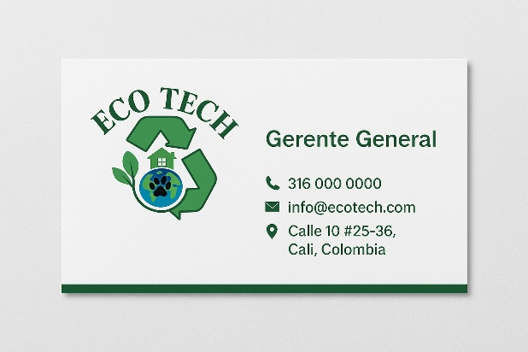 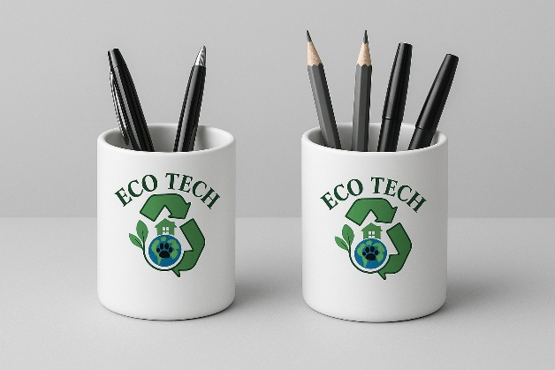 |  | 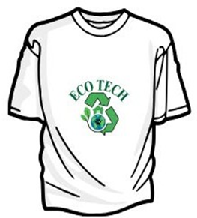 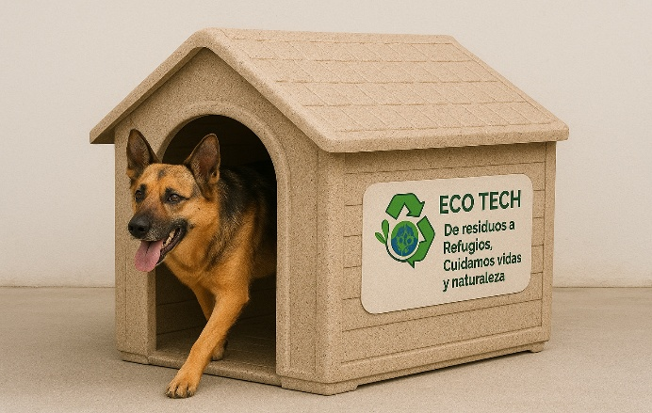 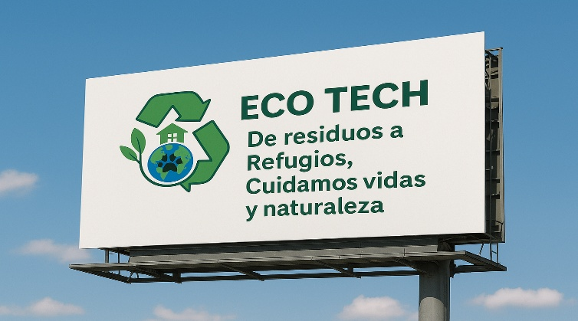

Ejemplo Act 7
1, DESARROLLO DE MARCA
1. DESARROLLA Y PRESENTA LA IDENTIDAD CORPORATIVA DE TU PRODUCTO O SERVICIOS
CONCEPTO | FILOSOFIA E HISTORIA DE TU MARCA Conjunto de reflexiones sobre la esencia, las propiedades, las causas y los efectos de las cosas naturales, especialmente sobre el hombre y el universo. | La filosofía de la marca Huawei se basa en la innovación continua, la calidad excepcional, la colaboración efectiva, la sostenibilidad y la integridad ética. La empresa se esfuerza por liderar en tecnología, ofreciendo soluciones confiables y de vanguardia mientras promueve prácticas comerciales responsables y el desarrollo sostenible a nivel global.
NOMBRE | DEFINE TU DENOMINATIVA Busca que el nombre tenga algo particular con un toque único, llamativo y distinto a los demás. De esta forma, estarías evitando un gravísimo error, plantear un nombre parecido a otro para buscar que el consumidor se confunda y caiga en tu marca por casualidad. | HUAWEI
IDENTIDAD VISUAL | DEFINE EL LOGO O FIGURA DE TU MARCA Describe que elementos gráficos y visuales se relacionan para comunicar el concepto de tu marca, sus valores y el posicionamiento en el mercado hacia su público. | El logo de Huawei consiste en una palabra estilizada que combina las letras "H" y "W" en una forma única y simétrica. Estas letras están diseñadas para formar una imagen abstracta que representa la marca. Detalles sobre los colores y las formas del logo: Color: El logo de Huawei generalmente se presenta en color blanco sobre un fondo rojo. Estos colores son característicos de la marca y representan sus valores y la identidad de la empresa. El rojo simboliza la pasión, la energía y la determinación, mientras que el blanco transmite pureza, innovación y claridad. Forma: La forma del logo de Huawei es una combinación única de las letras "H" y "W" que se fusionan de manera creativa para formar una imagen simétrica y equilibrada. Esta forma distintiva refleja la innovación y la originalidad de la marca, así como su enfoque en la tecnología y el diseño de vanguardia. En conjunto, el logo de Huawei con sus colores y formas distintivas encapsula la identidad de la marca y transmite sus valores fundamentales de innovación, calidad y excelencia en la tecnología.
CLASIFICACION INTERNACIONAL NIZA | DEFINE LA CLASIFICACION DE TU MARCA Vee al link al final de esta descripción y toma foto de pantalla como evidencia del resultado de búsqueda el número de la clasificación NIZA a la que pertenece tu producto. https://webaccess.wipo.int/mgs/?lang=es | PRODUCTOS COMPRENDIDOS EN LA CLASE 9: Aparatos e instrumentos científicos, de investigación, de navegación, geodésicos, fotográficos, cinematográficos, audiovisuales, ópticos, de pesaje, de medición, de señalización, de detección, de pruebas, de inspección, de salvamento y de enseñanza; aparatos e instrumentos de conducción, distribución, transformación, acumulación, regulación o control de la distribución o del consumo de electricidad; aparatos e instrumentos de grabación, transmisión, reproducción o tratamiento de sonidos, imágenes o datos; soportes grabados o descargables, software, soportes de registro y almacenamiento digitales o análogos vírgenes; mecanismos para aparatos que funcionan con monedas; cajas registradoras, dispositivos de cálculo; ordenadores y periféricos de ordenador; trajes de buceo, máscaras de buceo, tapones para los oídos para buceo, pinzas nasales para submarinistas y nadadores, guantes de buceo, aparatos de respiración para la natación subacuática; extintores.
VIABILIDAD DE MARCA - SIPI.SIC | COMPARTE SU VIABILIDAD ANTE LA SIC Copia y pega el historia del marcas similares a la tuya, el objetivo es no tener muchas marcas similares y que sea única entre las de su clasificación NIZA. https://sipi.sic.gov.co/sipi/Extra/Default.aspx?sid=638295511640181222 SIGNOS DISTINTIVOS - BUSQUEDAD AVANZA - DONIMNACION - CLASE(S) DE PRODUCTOS Y/O SERVICIOS

JUSTIFICACION DE VIABILIDAD DE LA MARCA
2, PRESENTA EL ESTILO DE TU MARCA MUESTRANOS COMO SE VERÁ TU MARCA EN DIVERSOS MEDIOS DEL MARKETING
LOGOTIPO
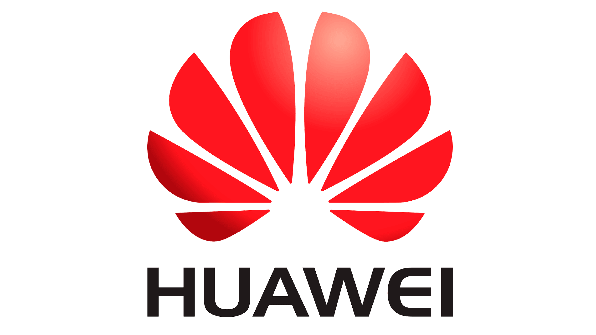
DENOMINACION DE LA MARCA | HUAWEI
LEMA DE LA MARCA | “Makes it Possible” (“Hazlo posible” en español)
TIPOGRAFIA |  | COLOR Y DERIVACIONES DEL LOGOTIPO
"Huawei Sans". Esta fuente fue diseñada específicamente para la marca. "Huawei Sans" es una fuente moderna y elegante que refleja la estética de la marca y se adapta bien a su enfoque en la tecnología y la innovación.
FUENTE |  | VALORES DE LA MARCA
La fuente utilizada en la marca Huawei se conoce como "Helvetica Neue". Esta es una fuente tipográfica ampliamente reconocida y utilizada en diseño gráfico y branding. "Helvetica Neue" es una variante moderna de la fuente "Helvetica", que se caracteriza por su limpieza, simplicidad y legibilidad. Esta elección de tipografía refleja la estética moderna y la imagen de calidad y sofisticación que Huawei busca proyectar como marca. |  | Innovación: Huawei valora la innovación como uno de sus pilares fundamentales. La empresa se esfuerza por liderar en el desarrollo de tecnologías de vanguardia y soluciones creativas para satisfacer las necesidades cambiantes del mercado y mejorar la vida de las personas. Calidad: Huawei está comprometida con la excelencia en la calidad de sus productos y servicios. La empresa busca ofrecer productos fiables, seguros y de alto rendimiento que superen las expectativas de sus clientes y promuevan la confianza en la marca. Integridad: La integridad y la ética son valores fundamentales para Huawei. La empresa se compromete a operar de manera honesta, transparente y conforme a los más altos estándares éticos en todas sus actividades comerciales.
PAPELERIA CORPORATIVA |  | OTRAS APLICACIONES
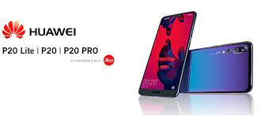 |  | 